Reporte Adx-COBOL-Anuncios-21-j
Creativo Adx | Mensajes Recibidos | Inversion Publicitaria | Impresiones | Alcance | Clics en el enlace | Clics (Todos) | Costo por Resultado
Video - DiseñoWeb | 53 | 221,754 | 13,937 | 9,767 | 503 | 582 | 4,184
DiseñoWeb-3 | 7 | 41,361 | 6,757 | 4,820 | 51 | 71 | 5,909
Hosting-Service-1 | 2 | 8,260 | 684 | 617 | 7 | 8 | 4,130
DiseñoWeb-2 | 1 | 15,758 | 2,092 | 1,775 | 6 | 8 | 15,758
Hosting-Distribuidores-WHM-1 | 1 | 35,682 | 3,092 | 2,359 | 13 | 19 | 35,682
Hosting-Service-2 | 1 | 7,123 | 602 | 557 | 4 | 7 | 7,123
DiseñoWeb-1 |  | 27,992 | 3,156 | 2,641 | 7 | 20 | -
Total general | 65 | 357,930 | 30,320 | 22,536 | 591 | 715 | 5,507

Insights Cobol
1. El Video para Diseño Web y Diseño 3 son efectivos y economicos para este servicio
2. Mantener entrega en Hosting-Service 1 y 2 son los mas efectivos y economicos para este servicio.

Proyeccion de siguiente Campaña
Inversion Publicitaria | $1,000,000
Coste actual por mensaje | $ 5,507 | Minimo 181 mensajes
Coste de proyeccion | $ 4.131 | Hasta mas de 242 mensajes

Meta | 250 Mensajes

Creativos
Video - DiseñoWeb |  |  | DiseñoWeb-3
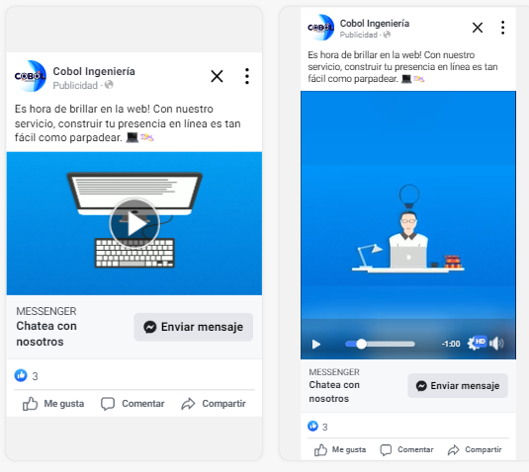
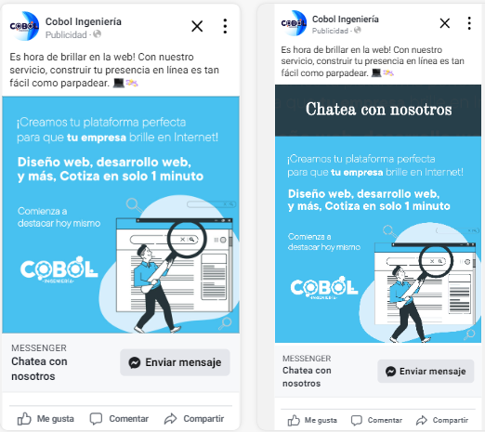

Hosting-Service-2
